Anleitung
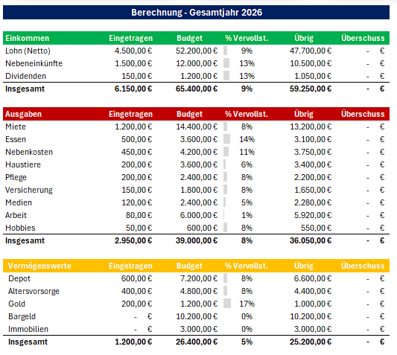
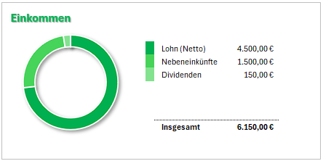
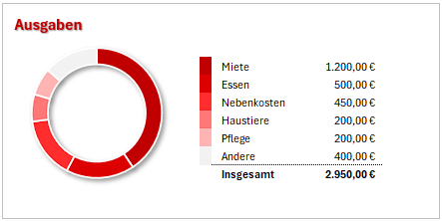
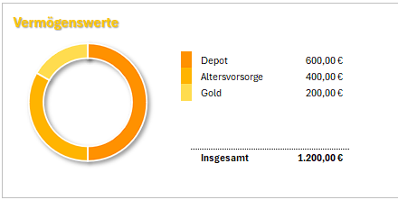
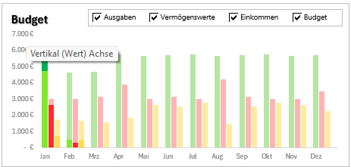

📊 Anleitung für deine Budget-Excel
Danke, dass du dir diese Excel heruntergeladen hast!
Mit dieser Liste kannst du sehen, wohin dein Geld geht und dein Geld besser planen.
Stell dir die Excel wie ein Geld-Tagebuch vor 📖
Du schreibst auf:
💰 Geld, das reinkommt
💸 Geld, das rausgeht
Die Excel rechnet alles automatisch für dich aus.

⚙️ Einstellungen
In diesem Bereich stellst du die Grundlagen für deine Excel-Liste ein. Das musst du nur einmal am Anfang machen. Danach arbeitet die Tabelle automatisch für dich.
📅 Startjahr
Hier trägst du ein, in welchem Jahr du mit der Planung beginnen möchtest. Wenn du deine Finanzen ab 2026 tracken möchtest, trägst du 2026 ein.
Die Excel nutzt dieses Jahr dann automatisch für alle Monate und Berechnungen.
💰 Spätes monatliches Einkommen
Hier gibst du an, ob dein Einkommen später im Monat kommt.
Das kann zum Beispiel sein:
🧾 Gehalt kommt erst am 15. oder 30/31. des Monats
🎓 BAföG kommt erst am Ende des Monats
💼 Nebenjob zahlt später aus
👉 Wenn das bei dir so ist, stellst du hier auf „Aktiv“ ein.
Dann weiß die Excel: Das Geld gehört eigentlich schon zum nächsten Monat.
🧾 Sparquote in % des Einkommens
Hier stellst du ein, wie die Excel deine Sparquote berechnen soll. Die Sparquote zeigt, wie viel von deinem Einkommen gespart wird.
Es gibt zwei Möglichkeiten:
% zugeteilt für Vermögenswerte Die Excel zählt alles als Sparen, was du in der Budgetplanung bei Vermögenswerten einträgst.
So siehst du, wie viel du bewusst für Sparen oder Investieren einplanst.
% nicht zugeteilt für Ausgaben Die Excel schaut, wie viel Geld nach deinen Ausgaben übrig bleibt.
Die Sparquote ist dann das Geld, das am Ende des Monats nicht ausgegeben wurde

📝 Budget Planung
In diesem Bereich planst du dein Geld für jeden Monat.
Du überlegst dir also vorher:
👉 Wie viel Geld kommt rein? 👉 Wofür willst du dein Geld ausgeben? 👉 Wie viel möchtest du sparen oder aufbauen?
Dieser Wert zeigt dir, ob dein Einkommen vollständig verplant ist.
Wenn hier 0 € steht, hast du dein Geld komplett auf Ausgaben oder Vermögenswerte verteilt.
Wenn hier ein Betrag steht, bedeutet das, dass noch Geld übrig ist, das du noch einplanen kannst.
Die Anzeige hilft dir also zu sehen, ob dein Budget schon vollständig verteilt ist oder noch Geld offen ist.
💰 Einkommen
Hier trägst du ein, welches Geld du jeden Monat bekommst.
Schreibe in jede Zeile woher das Geld kommt und trage daneben ein, wie viel Geld du bekommst.
💸 Ausgaben
Hier planst du, wofür du dein Geld ausgeben möchtest.
Trage ein, für was du Geld ausgibst und schreibe daneben, wie viel Geld du dafür einplanst
💎 Vermögenswerte
Hier planst du Geld, das du nicht ausgibst, sondern aufbaust.
Das ist Geld, das für deine Zukunft arbeitet und schreibe auf, wo du Geld anlegen oder sparen möchtest.
🎯 Ziel der Budget Planung
✔️ du gibst nicht mehr aus als du hast ✔️ du sparst regelmäßig Geld ✔️ du behältst die Kontrolle über deine Finanzen.

📒 Budget Aufzeichnungen
In diesem Bereich trägst du ein, wofür du dein Geld wirklich ausgegeben hast.
Hier dokumentierst du also alle Ausgaben und Einnahmen, die im Alltag passieren.
Effektivdatum
Das Effektivdatum wird automatisch von der Excel berechnet und hängt mit der Einstellung „Spätes monatliches Einkommen“ zusammen.
Wenn dein Einkommen erst spät im Monat kommt, kann die Excel dieses Geld automatisch dem nächsten Monat zuordnen.
So werden Einnahmen und Ausgaben im Dashboard dem richtigen Monat zugerechnet.
➕ Neuen Eintrag hinzufügen
Einfach unter dem letzten Eintrag ein neues Datum eingeben, dann erweitert sich die Tabelle automatisch von selbst.
Du kannst also einfach immer weiter neue Daten eintragen.
Trage deine Ausgaben am besten:
📅 jeden Tag oder
📆 einmal pro Woche
Dann behältst du immer den Überblick über dein Geld.
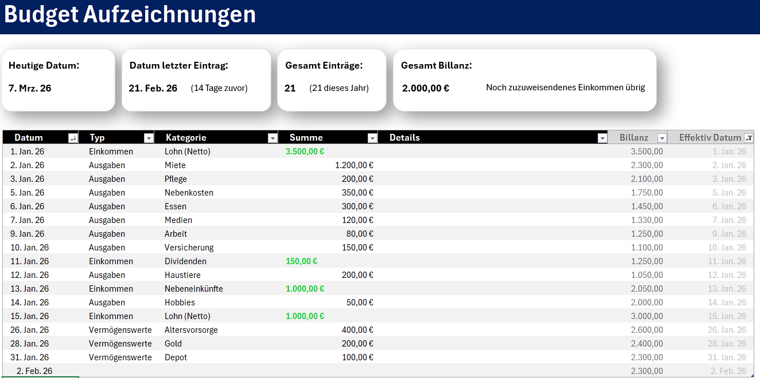

📊 Dashboard
Das Dashboard ist die Übersichtsseite deiner Excel. Hier siehst du auf einen Blick, wie dein Geld gerade aussieht.
Oben rechts kannst du einstellen:
📆 welches Jahr du sehen willst
🕒 welchen Zeitraum du anschauen möchtest
Die große Tabelle
Diese Tabelle zeigt dir 3 große Bereiche:
💰 Einkommen
💸 Ausgaben
💎 Vermögenswerte
Die Spalten in der großen Tabelle:
1. Name der Kategorie
Hier steht, welche Kategorie gemeint ist.
2. Eingetragen
Hier siehst du, was du wirklich eingetragen hast.
3. Budget
Hier siehst du, was du vorher geplant hast.
Also dein Zielwert.
4. % Vervollständigt
Diese Spalte zeigt dir, wie viel vom Budget schon benutzt wurde.
5. Übrig
Hier steht, wie viel noch übrig ist, wenn du unter deinem Budget liegst.
6. Überschuss
Hier steht, wie viel zu viel du bereits ausgegeben hast.
📊 Diagramm 1: Einkommen-Verteilung
Dieses Diagramm zeigt dir, woher dein Geld kommt.
Daraus kannst du erkennen:
👉 ob dein Einkommen vor allem aus einer Quelle kommt
👉 oder ob du mehrere Einnahmequellen hast
📊 Diagramm 2: Ausgaben-Verteilung
Dieses Diagramm zeigt dir, wo dein Geld am meisten hingeht.
Daraus kannst du erkennen:
👉 was dein größter Kostenpunkt ist
👉 welche Bereiche viel Geld fressen
👉 wo du vielleicht sparen könntest
📊 Diagramm 3: Vermögenswerte-Verteilung
Dieses Diagramm zeigt dir, wohin du Geld für deinen Vermögensaufbau steckst.
Daraus kannst du erkennen:
👉 worauf du beim Sparen oder Investieren den Fokus legst
👉 ob dein Vermögen eher auf Sparen, Investieren oder Sachwerte verteilt ist
📊 Balkendiagramm: Vergleich von Eingetragen und Budget
Dieses Diagramm vergleicht deine echten Zahlen mit deinem geplanten Budget.
Hier siehst du je Kategorie:
👉 was wirklich eingetragen wurde
👉 was geplant war
👉 was übrig ist oder zu viel war
👉 Das ist super wichtig, weil du hier Plan und Realität direkt vergleichen kannst.
Diese Anzeige ist ein Fortschrittsbalken.
Er zeigt dir, wie viel vom ausgewählten Zeitraum bereits vergangen ist.
Wenn du im Dashboard zum Beispiel ein Jahr ausgewählt hast, zeigt der Balken, wie viel vom Jahr schon vorbei ist.
Wenn du einen Monat ausgewählt hast, zeigt er, wie viel vom Monat bereits vergangen ist.

Budget Aufzeichnung
Budget Aufzeichnungen

Heutige Datum:
8. Mrz. 26
Datum letzter Eintrag:
21. Feb. 26
(15 Tage zuvor)
Gesamt Einträge:
20
(20 dieses Jahr)
Gesamt Billanz:

2.000,00 €
Noch zuzuweisendenes Einkommen übrig

 | Datum | Typ | Kategorie | Summe | Details | Billanz | Effektivdatum
 | 2026-01-01 | Einkommen | Lohn (Netto) | 3,500.00 € |  | 3,500.00 | 2026-01-01
 | 2026-01-02 | Ausgaben | Miete | 1,200.00 € |  | 2,300.00 | 2026-01-02
 | 2026-01-03 | Ausgaben | Pflege | 200.00 € |  | 2,100.00 | 2026-01-03
 | 2026-01-05 | Ausgaben | Nebenkosten | 350.00 € |  | 1,750.00 | 2026-01-05
 | 2026-01-06 | Ausgaben | Essen | 300.00 € |  | 1,450.00 | 2026-01-06
 | 2026-01-07 | Ausgaben | Medien | 120.00 € |  | 1,330.00 | 2026-01-07
 | 2026-01-09 | Ausgaben | Arbeit | 80.00 € |  | 1,250.00 | 2026-01-09
 | 2026-01-10 | Ausgaben | Versicherung | 150.00 € |  | 1,100.00 | 2026-01-10
 | 2026-01-11 | Einkommen | Dividenden | 150.00 € |  | 1,250.00 | 2026-01-11
 | 2026-01-12 | Ausgaben | Haustiere | 200.00 € |  | 1,050.00 | 2026-01-12
 | 2026-01-13 | Einkommen | Nebeneinkünfte | 1,000.00 € |  | 2,050.00 | 2026-01-13
 | 2026-01-14 | Ausgaben | Hobbies | 50.00 € |  | 2,000.00 | 2026-01-14
 | 2026-01-15 | Einkommen | Lohn (Netto) | 1,000.00 € |  | 3,000.00 | 2026-01-15
 | 2026-01-26 | Vermögenswerte | Altersvorsorge | 400.00 € |  | 2,600.00 | 2026-01-26
 | 2026-01-28 | Vermögenswerte | Gold | 200.00 € |  | 2,400.00 | 2026-01-28
 | 2026-01-31 | Vermögenswerte | Depot | 100.00 € |  | 2,300.00 | 2026-01-31

Dashboard
Dashboard

Ausgewähltes Jahr & Zeitraum:
2026
Gesamtjahr
 | 18%
Bereits abgeschlossen:
18%
Zeitspanne Billanz:
2.000,00 €
Noch zuzuweisendenes Einkommen übrig
Sparquote:
52,0%
Du sparst
von deinem Einkommen
 |  |  |  |  |  |  |  |  |  |  |  | Jahr
 |  |  |  |  |  |  |  |  |  | Wähle das Jahr aus |  | Aktuelles Jahr

 |  |  |  |  |  |  |  |  |  |  |  | Zeitraum
 |  |  |  |  |  |  |  |  |  | Wähle den Zeitraum aus |  | Gesamtjahr

 | Berechnung - Gesamtjahr 2026 |  |  |  |  |  | Zusammenfassung - Gesamtjahr 2026

Einkommen
Budget
Lohn (Netto) | 4,500.00 €
Nebeneinkünfte | 1,500.00 €
Dividenden | 150.00 €
 | - €
 | - €
 | - €
2026-01-01 | 4,750 € | - € | 900 € | - € | - € | - €
 | 2,650 € | 350 € | - € | - € | - € | - €
 | 700 € | 1,050 € | - € | - € | - € | - €
 | - € | - € | - €
2026-02-01 | 500 € | 4,150 € | - € | - € | - € | - €
 | 300 € | 2,700 € | - € | - € | - € | - €
 | 500 € | 1,150 € | - € | - € | - € | - €
 | - € | - € | - €
2026-03-01 | - € | 4,700 € | - € | - € | - € | - €
 | - € | 3,150 € | - € | - € | - € | - €
 | - € | 1,550 € | - € | - € | - € | - €
 | - € | - € | - €
2026-04-01 | - € | 5,750 € | - € | - € | - € | - €
 | - € | 3,900 € | - € | - € | - € | - €
 | - € | 1,850 € | - € | - € | - € | - €
 | - € | - € | - €
2026-05-01 | - € | 5,650 € | - € | - € | - € | - €
 | - € | 3,000 € | - € | - € | - € | - €
 | - € | 2,650 € | - € | - € | - € | - €
 | - € | - € | - €
2026-06-01 | - € | 5,700 € | - € | - € | - € | - €
 | - € | 3,150 € | - € | - € | - € | - €
 | - € | 2,550 € | - € | - € | - € | - €
 | - € | - € | - €
2026-07-01 | - € | 5,750 € | - € | - € | - € | - €
 | - € | 3,000 € | - € | - € | - € | - €
 | - € | 2,750 € | - € | - € | - € | - €
 | - € | - € | - €
2026-08-01 | - € | 5,650 € | - € | - € | - € | - €
 | - € | 4,200 € | - € | - € | - € | - €
 | - € | 1,450 € | - € | - € | - € | - €
 | - € | - € | - €
2026-09-01 | - € | 5,700 € | - € | - € | - € | - €
 | - € | 3,150 € | - € | - € | - € | - €
 | - € | 2,550 € | - € | - € | - € | - €
 | - € | - € | - €
2026-10-01 | - € | 5,750 € | - € | - € | - € | - €
 | - € | 3,000 € | - € | - € | - € | - €
 | - € | 2,750 € | - € | - € | - € | - €
 | - € | - € | - €
2026-11-01 | - € | 5,650 € | - € | - € | - € | - €
 | - € | 3,000 € | - € | - € | - € | - €
 | - € | 2,650 € | - € | - € | - € | - €
 | - € | - € | - €
2026-12-01 | - € | 5,700 € | - € | - € | - € | - €
 | - € | 3,450 € | - € | - € | - € | - €
 | - € | 2,250 € | - € | - € | - € | - €
 | - € | - € | - €
 | Einkommen | Eingetragen | Budget | % Vervollst. | Übrig | Überschuss
 | Lohn (Netto) | 4,500.00 € | 52,200.00 € | 9% | 47,700.00 € | - €
 | Nebeneinkünfte | 1,500.00 € | 12,000.00 € | 13% | 10,500.00 € | - €
 | Dividenden | 150.00 € | 1,200.00 € | 13% | 1,050.00 € | - € |  | Lohn (Netto) | 4,500.00 €
 | Insgesamt | 6,150.00 € | 65,400.00 € | 9% | 59,250.00 € | - € |  | Nebeneinkünfte | 1,500.00 €
 |  |  |  |  |  |  |  | Dividenden | 150.00 €
 | Ausgaben | Eingetragen | Budget | % Vervollst. | Übrig | Überschuss
 | Miete | 1,200.00 € | 14,400.00 € | 8% | 13,200.00 € | - €
 | Essen | 500.00 € | 3,600.00 € | 14% | 3,100.00 € | - €
 | Nebenkosten | 450.00 € | 4,200.00 € | 11% | 3,750.00 € | - € |  | Insgesamt | 6,150.00 €
 | Haustiere | 200.00 € | 3,600.00 € | 6% | 3,400.00 € | - €
 | Pflege | 200.00 € | 2,400.00 € | 8% | 2,200.00 € | - €
 | Versicherung | 150.00 € | 1,800.00 € | 8% | 1,650.00 € | - €
Ausgaben
Vermögenswerte
 | Medien | 120.00 € | 2,400.00 € | 5% | 2,280.00 € | - €
 | 1,200.00 €
 | 500.00 €
 | 450.00 €
 | 200.00 €
 | 200.00 €
 | 400.00 €
Depot | 600.00 €
Altersvorsorge | 400.00 €
Gold | 200.00 €
 | - €
 | - €
 | - €
 | Arbeit | 80.00 € | 6,000.00 € | 1% | 5,920.00 € | - €
 | Hobbies | 50.00 € | 600.00 € | 8% | 550.00 € | - €
 | Insgesamt | 2,950.00 € | 39,000.00 € | 8% | 36,050.00 € | - € |  | Miete | 1,200.00 € |  | Depot | 600.00 €
 |  |  |  |  |  |  |  | Essen | 500.00 € |  | Altersvorsorge | 400.00 €
 | Vermögenswerte | Eingetragen | Budget | % Vervollst. | Übrig | Überschuss |  | Nebenkosten | 450.00 € |  | Gold | 200.00 €
 | Depot | 600.00 € | 7,200.00 € | 8% | 6,600.00 € | - € |  | Haustiere | 200.00 €
 | Altersvorsorge | 400.00 € | 4,800.00 € | 8% | 4,400.00 € | - € |  | Pflege | 200.00 €
 | Gold | 200.00 € | 1,200.00 € | 17% | 1,000.00 € | - € |  | Andere | 400.00 €
 | Bargeld | - € | 10,200.00 € | 0% | 10,200.00 € | - € |  | Insgesamt | 2,950.00 € |  | Insgesamt | 1,200.00 €
 | Immobilien | - € | 3,000.00 € | 0% | 3,000.00 € | - €
 | Insgesamt | 1,200.00 € | 26,400.00 € | 5% | 25,200.00 € | - €

